Sheet1
Идентификатор | Краткое описание | Подробное описание | Требование | Шаги по воспроизведению | Ожидаемый результат | Фактический результат | Воспроизводимость | Важность | Срочность | Симптом | Возможность обойти | Комментраций | Приложение
bug1 | Не происходит валидация почты | При регистрации не просиходит валидация адреса элестронной почты на регулярное выражение | test_case_34 | 1) Запуск приложения 2) Регистрация 3) Ввод почты | Будет выведено сообщение об ошибке | Вывод сообщения об успешном изменении адреса почты | Всегда | Высокая | Высокая | Расхождение с требованием | Нет | Рекомендуется установка проверки на регулярное выражение в общепринятом формате адреса | 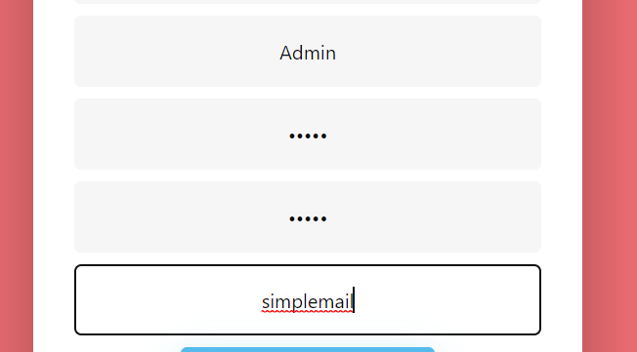
bug2 | Не происходит валидация логина | При регистрации не просиходит валидация логина на существующий | test case 36 | 1) Запуск приложения 2) Регистрация 3) Ввод логина | Будет выведено сообщение о том что логин уже существует | Происходит сохранение логина | Всегда | Средняя | Средняя | Расхождение с требованием | Нет |  | 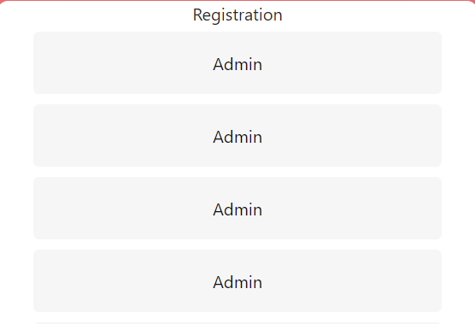
bug3 | Не происходит валидация фамилии | Не происходит проверка на пустое значение при вводе фамилии | test case 37 | 1) Запуск приложения 2) Регистрация 3) Ввести "" в поле "Surame" 4) Нажать кнопку "Registration" | Будет выведено сообщение о том что пустое значение не допустимо | Происходит сохранение фамилии с пустым значением | Всегда | Средняя | Средняя | Расхождение с требованием | Нет | -
bug4 | Не происходит валидация отчества | Не происходит проверка на пустое значение при редактировании отчества | test case 38 | 1) Запуск приложения 2) Регистрация 3) Ввести "" в поле Middlename 4) Нажать кнопку "Registration" | Будет выведено сообщение о том что пустое значение не допустимо | Происходит сохранение отчества с пустым значением | Всегда | Средняя | Средняя | Расхождение с требованием | Нет
bug5 | Удаление музыкального исполнителя | Если необходимо удалить исполнителя, то удаляются все данные связанные с ним |  | 1) Запуск приложения 2) Вход на аккаунт 3) Переход во вкладку "Performers" 4) Выбрать исполнителя и удалить | Будет выведено корректное сообщение об ошибке | Происходит удаление исполнителя и всех связанных данных | Всегда | Высокая | Высокая | Расхождение с требованием | Нет
bug6 | Добавление одинаковых жанров | При добавлении одинаковых жанров они сохраняются | test case 19 | 1) Запуск приложения 2) Вход на аккаунт 3) Переход во вкладку "Genres" 4) Нажать на кнопку "Manage Genres" 5) Нажать на кнопку "Add genre" 6) Ввести имя жанра 7) Нажать кнопку "Add" | Будет выведено корректное сообщение об ошибке | Происходит сохранение жанра | Всегда | Высокая | Высокая | Расхождение с требованием | Нет
bug7 | Удаление радиотрансляции | Если необходимо удалить радиотрансляцию, то удаляются все данные связанные с ней | test case 27 | 1) Запуск приложения 2) Вход на аккаунт 3) Переход во вкладку "Broadcasts" 4) Выбрать исполнителя и удалить | Будет выведено сообщение об ошибке | Удаляются все данные связанные с трансляцией | Всегда | Высокая | Высокая | Расхождение с требованием | Нет
bug8 | При удалении роли роли "Сотрудник" у сотрудника не происходит удаление его из таблицы "Employees" | В процессе удаление роли у сотрудника они должны быть удалены из соответствующих таблиц |  | 1) Запуск приложения 2) Вход с ролью администратор 3) Переход во вкладку управления сотрудниками 4) Удаление роли у сотрудника | Из таблицы должен удалиться сотрудник | Ничего не просиходит, сотрудник остается в таблице | Всегда | Высокая | Высокая | Расхождение с требованием | Нет
bug9 | Ввод слишком простого пароля | Если пароль соответсвтует правилам безопасности то его можно сохранить | test case 28 | 1) Запуск приложения 2) Регистрация 3) Ввод легкого пароля "qwerty" | Будет сохранен пароль | Происходит ошибка | Всегда | Низкая | Низкая | Расхождение с требованием | Нет | Не является критичным но рекомендуется вводить более сложный пароль
bug10 | Некорректный переход на странице редактирования музыкальных композиций | При нажатие на кнопку "Add" на странице управления треком происходит переход на страницу создания музыкальной композиции | test case 22 | 1) Запуск приложения 2) Вход в аккаунт с ролью администратора 3) Открыть вкладку "Records" 4) Нажать кнопку "Manage records" 5) Нажать кнопку "Add" | Будет открыта страница создания музыкального трека | Открывается страница добавления исполнителя | Всегда | Высокая | Высокая | Расхождение с требованием | Нет |  | 